Sheet1
Thống nhất cách thể hiện trong Hồ sơ thiết kế.
Thuyết minh | Nhân sự | Ghi chú | Hình ảnh
TMTT = TMC + PLTT | Thành | Hoàn thiện TMC, các chủ trì sẽ copy TMC về ghép vào TMTT của mình
Cập nhật lại Bảng Tải trọng do có điều chỉnh về Cấp công trình và Tổ hợp tải trọng
Tính toán sct cọc theo VL, đất nền | Thành | Tính toán cho tất cả các hố, các chủ trì sẽ copy hố khoan gần mẫu của mình nhất để ghép vào TM
Tính toán đài cọc điển hình | Hiếu | Chủ trì các mẫu copy bảng tính đài cọc về ghép vào TM của mình
Bản vẽ
Chi tiết cọc | Thành | Vẽ cho tất cả các hố, chủ trì mẫu nào sẽ Xref và view cho Hố khoan của Mẫu mình
Ghi chú cọc: Theo ISO chung
Chi tiết đài điển hình, dầm móng điển hình (30x60; 22x40), giằng tường điển hình | Hiếu | Chủ trì mẫu nào sẽ Xref và view cho Mẫu mình
- Chiều cao đài cho mẫu Biệt thự: Hđ = 700 - Chiều cao đài cho mẫu 5 Tầng: Hđ = 700 - Chiều cao đài cho mẫu 7 Tầng: Hđ = 700
Kích thước đài 1 cọc: 850x850
Kích thước đài 2 cọc: 850x1900 |  |  | 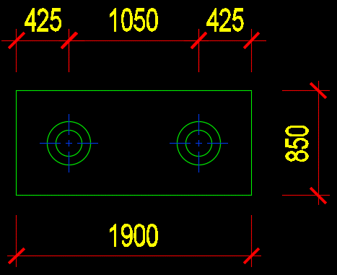
Kích thước đài lệch tâm: Từ tim cọc đến mép công trình là 525mm |  |  | 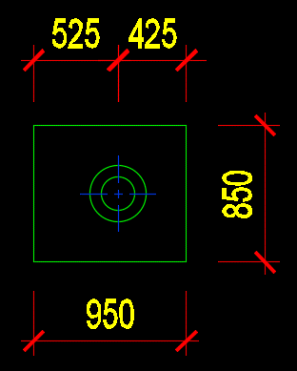
Tên dầm móng: Do-1, ….
Tiết diện dầm móng điển hình: 30x60; - Bố trí cốt thép lớp trên 3d18, lớp dưới 3d18 + Hoặc lớp trên 3d16, lớp dưới 3d16 - tùy vị trí - Thép đai d8a150
Vị trí tường xây tầng 1 Không nằm trên dầm móng: dùng tiết diện 22x40 - Thép lớp trên 2d16, lớp dưới 2d16 - Thép đai: d6a150 |  |  | 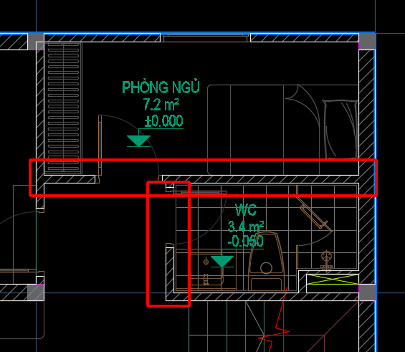
Vị trí Không có tường xây, Không cần làm giằng tường |  |  | 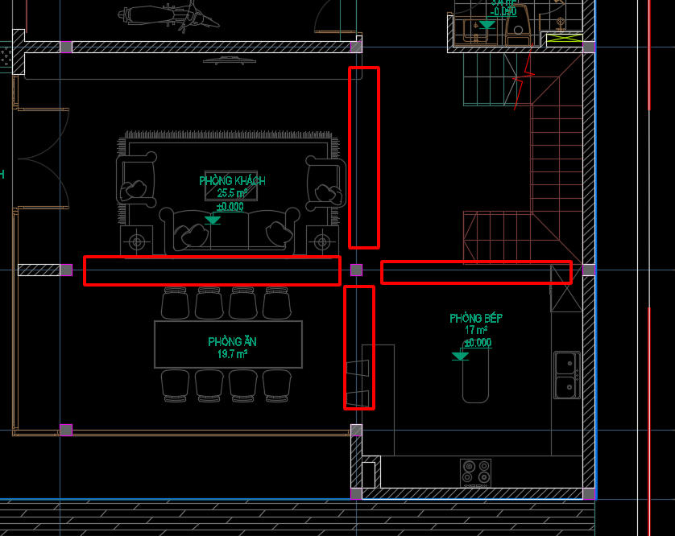
Thể hiện bể ngầm trên MB Kết cấu móng |  |  | 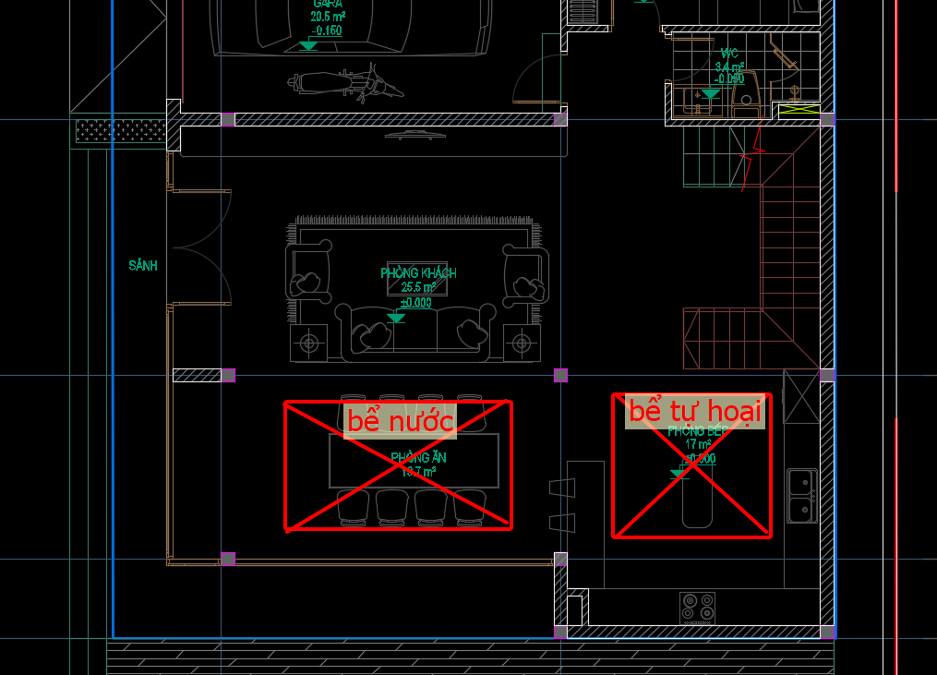
Vị trí Sảnh tam cấp: Đổ Bản bê tông dày 100 đỡ tam cấp; Thể hiện Bản bê tông trong MB bố trí Giằng tường |  | 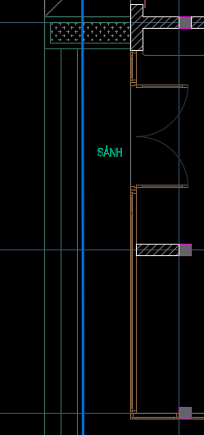 | 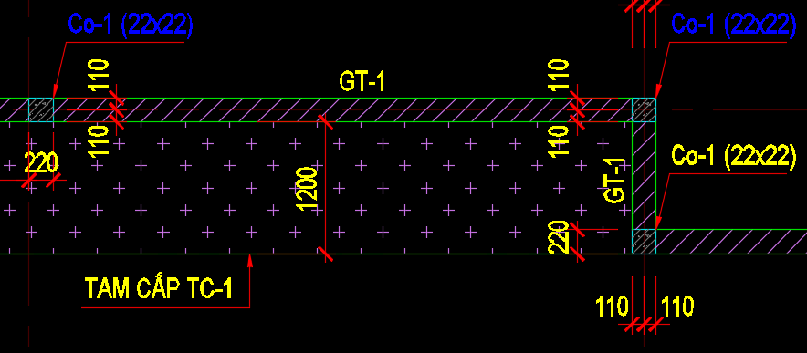 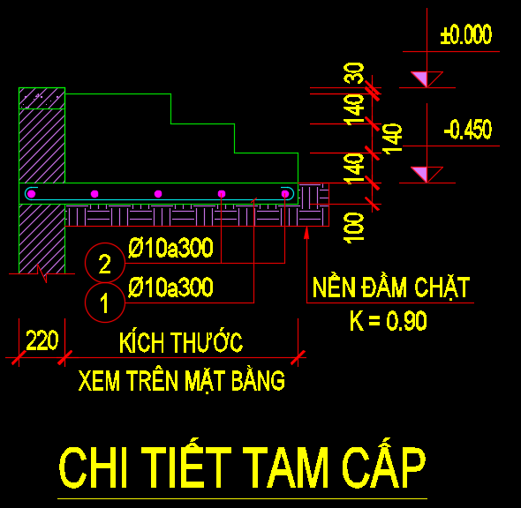
Thống nhất hatch sàn |  |  | 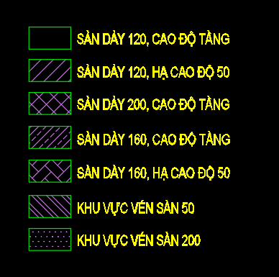
Thống nhất thép cột - Mẫu 5 Tầng: + T1-T2: d20; T3-T5: d18 - Mẫu 7 Tầng: + T1-T2: d22; T3-T4: d20; T5-T7: d18 - Thép đai cột d6a100/200
Thép đai dầm: d6a100/200 - Vị trí cột cắm trên dầm: đặt cốt đai theo tính toán
TT và Thể hiện CT sàn T2 (Giai đoạn TKCS) - Thép chống sàn d8a600x600
KHAI BÁO VẼ CỘT Cột vẽ tỷ lệ 1/50 khung 25 | 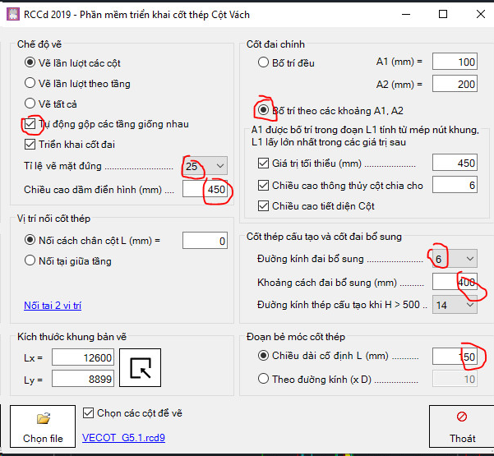 |  | 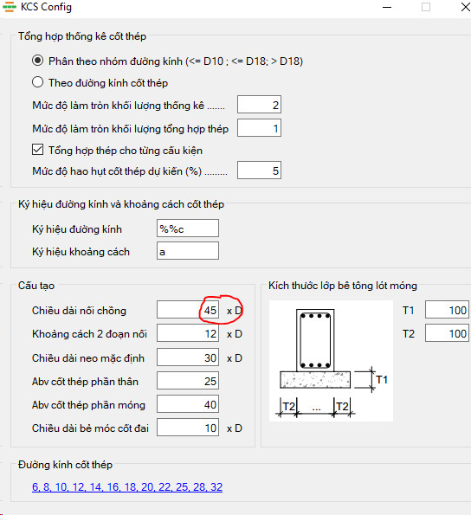 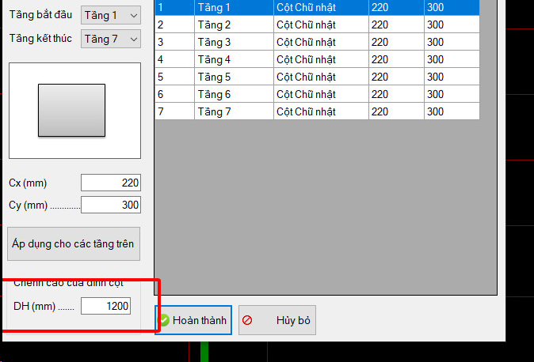 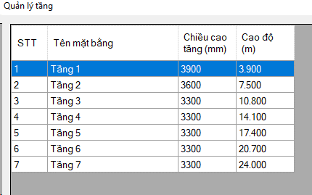 Khai báo từ tầng 1 dến 7 ( Tầng KTTM sử dụng tính năng chiều cao đỉnh cột như ảnh bên)
KHAI BÁO VẼ DẦM Dầm vẽ tỷ lệ 1/25 khung 35 |  |  | 